オブジェクト関係図
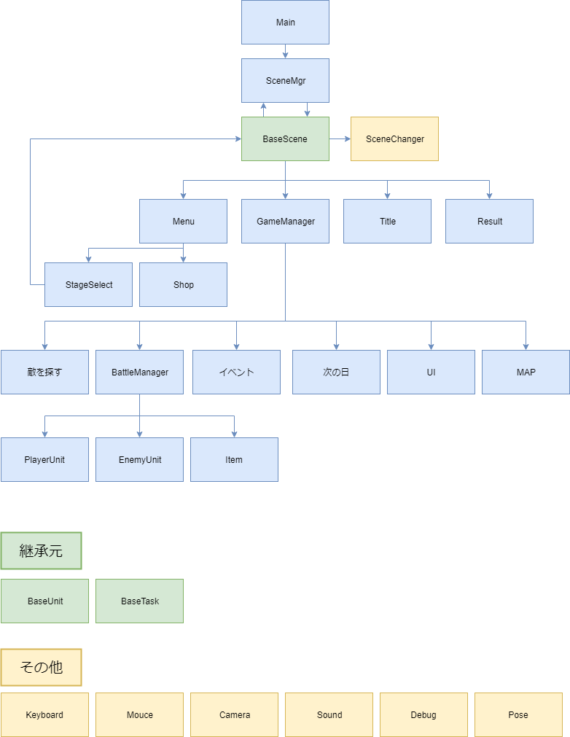
共有URL
https://drive.google.com/file/d/16kXcMMxHcen_iQ0x_dMHm6G2u0gLaQfe/view?usp=sharing
上記URLからdraw.ioを開くことで図形の編集が可能になります。
編集した際はFile → export → スプレッドシートに画像を張り付ける

